Análisis2 (2.1)
SPRINT 2.1
Contratos |  | Diagrama de Secuencia

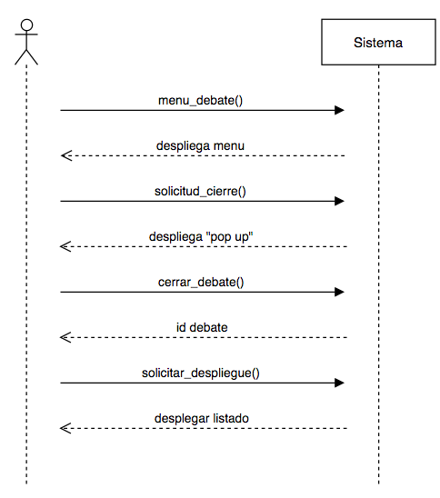
nombre | ingresa_menu(debate_usuario)
responsabilidades | Capturar el debate y el usuario que realiza la acción Solicitar el despliegue del menú del debate (despliega_menu)
tipo | Sistema
referencias cruzadas
notas
excepciones
salida
precondiciones | usuario ingresó al sistema
postcondiciones | (1) se solicitó el despliegue de menú con la información del usuario y el debate

nombre | solicitud_cierre()
responsabilidades | Solicitar el cierre del debate
tipo | Sistema
referencias cruzadas
notas
excepciones
salida
precondiciones | usuario oprimió el botón "Cerrar Debate" del menú del debate el usuario es el creador del debate
postcondiciones | (1) se solicitó el despliegue del "pop up" de confirmación de cierre

nombre | cerrar_debate(debate) | Diagrama de Estados
responsabilidades | cerrar el debate, cambiando el estado de éste.
tipo | Sistema
referencias cruzadas
notas
excepciones
salida
precondiciones | el usuario oprimió "Aceptar" en el pop up
postcondiciones | (1) Se cambió el estado del debate a "Cerrado"

nombre | solicitar_despliegue()
responsabilidades | desplegar el debate en la sección de "debates cerrados"
tipo | Interfaz
referencias cruzadas
notas
excepciones
salida
precondiciones
postcondiciones | (1) se realizó la busqueda de todos los debates con estado "cerrado" (2) se entegó la lista de los debates "cerrados"

Diseño (2.1)
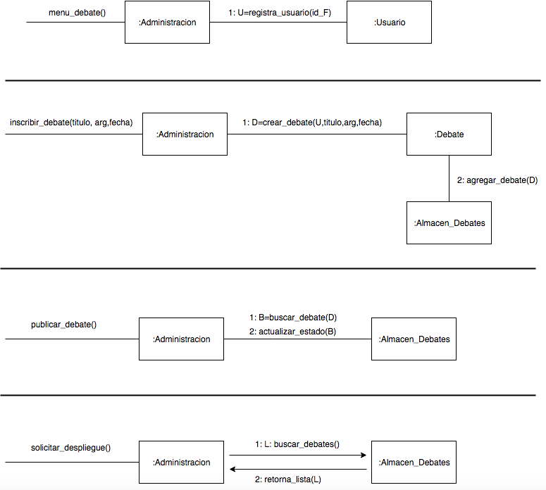
SPRINT 2.1

Diagrama de Colaboración

Análisis2 (2.2)
SPRINT 2.2
Contratos |  | Diagrama de Secuencia

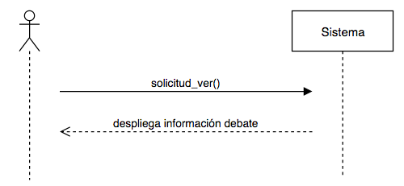
nombre | solicitud_ver()
responsabilidades | Capturar el debate Solicitar el despliegue de la información del debate
tipo | Sistema
referencias cruzadas
notas
excepciones
salida
precondiciones | el usuario ingresó al sistema el debate existe
postcondiciones

